Tablo 3
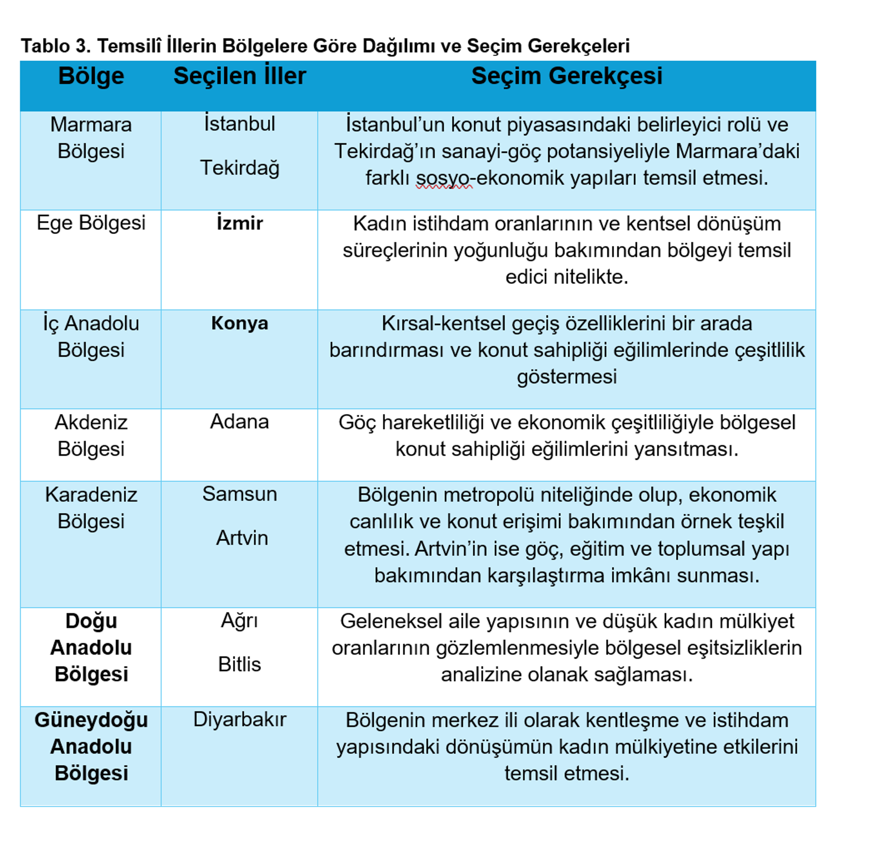

Grafik1
 | 2020–2024 Yılları Arasında Toplam, Kadın ve Erkek Konut Satın Alma Eğilimleri

Row Labels | Sum of Toplam | Sum of Kadın | Sum of Erkek
2020 | 1499316 | 483007 | 892347
2021 | 1491856 | 506495 | 819730
2022 | 1485622 | 484654 | 821132
2023 | 1225926 | 401933 | 690438
2024 | 1478025 | 517528 | 819231
Grand Total | 7180745 | 2393617 | 4042878

Yıl | Kadın | Erkek | Toplam
2020 | 483 007 | 892 347 | 1 497 000
2021 | 506 495 | 819 730 | 1 326 000
2022 | 484 654 | 821 132 | 1 305 000
2023 | 401 933 | 690 438 | 1 092 000
2024 | 517 528 | 819 231 | 1 336 000

 |  | Grafik1:2020–2024 Yılları Arasında Toplam, Kadın ve Erkek Konut Satın Alma Eğilimleri

Grafik 2
Row Labels | Erkek | Kadın
2020 | 892347 | 483007
2021 | 819730 | 506495
2022 | 821132 | 484654
2023 | 690438 | 401933
2024 | 819231 | 517528
Grand Total | 4042878 | 2393617

kadın ve erkek yıllara göre satın alma

Grafik 3
Sum of toplam | Column Labels
Row Labels | Ankara | Antalya | Aydın | Bursa | Diğer iller - Other provinces | İstanbul | İzmir | Kocaeli | Mersin | Muğla | Sakarya | Samsun | Toplam - Total | Trabzon | Yalova | Grand Total
2020 | 2746 | 7735 |  | 1340 | 3785 | 19175 | 908 |  | 1313 | 745 | 864 | 880 | 40812 |  | 1321 | 81624
2021 | 3672 | 12384 |  | 1683 | 5255 | 26469 | 1411 |  | 2513 |  | 1262 | 1157 | 58576 | 952 | 1818 | 117152
2022 | 2687 | 21860 |  | 2002 | 5241 | 24953 | 1322 |  | 4316 |  | 1259 | 1014 | 67490 | 1019 | 1817 | 134980
2023 | 1023 | 12702 |  | 953 | 2703 | 11229 | 739 | 562 | 3016 | 593 |  |  | 35005 | 548 | 937 | 70010
2024 | 637 | 8223 | 389 | 528 | 1725 | 8416 | 381 | 417 | 2112 | 365 |  |  | 23781 |  | 588 | 47562
Grand Total | 10765 | 62904 | 389 | 6506 | 18709 | 90242 | 4761 | 979 | 13270 | 1703 | 3385 | 3051 | 225664 | 2519 | 6481 | 451328

Row Labels | Ankara | Antalya | Bursa | İstanbul | İzmir | Mersin | Yalova | Diğer iller - Other provinces
2020 | 2746 | 7735 | 1340 | 19175 | 908 | 1313 | 1321 | 3785
2021 | 3672 | 12384 | 1683 | 26469 | 1411 | 2513 | 1818 | 5255
2022 | 2687 | 21860 | 2002 | 24953 | 1322 | 4316 | 1817 | 5241
2023 | 1023 | 12702 | 953 | 11229 | 739 | 3016 | 937 | 2703
2024 | 637 | 8223 | 528 | 8416 | 381 | 2112 | 588 | 1725
Grand Total | 10765 | 62904 | 6506 | 90242 | 4761 | 13270 | 6481 | 18709

Yıllar | Toplam
2020 | 81624
2021 | 117152
2022 | 134980
2023 | 70010
2024 | 47562

 | Yabancılara Yapılan Konut Satışlarının Eğilimleri

Grafik 4
Row Labels | Sum of Kadın | Sum of Yabancılarına yapılan yıllara göre satış toplamı
2020 | 483007 | 81624
2021 | 506495 | 117152
2022 | 484654 | 134980
2023 | 401933 | 70010
2024 | 517528 | 47562
(blank)
Grand Total | 2393617 | 451328

 | Sum of Kadın | Sum of Yabancılarına yapılan yıllara göre satış toplamı
2020 | 483007 | 81624
2021 | 506495 | 117152
2022 | 484654 | 134980
2023 | 401933 | 70010
2024 | 517528 | 47562
(blank)

Grafik 5
Row Labels | Sum of kadın sahiplik % | Sum of Kadının yabancılara göre sahiplik oranı
2020 | 32 | 592
2021 | 34 | 432
2022 | 33 | 359
2023 | 33 | 574
2024 | 35 | 1088
Grand Total | 167 | 3045

 | Grafik5: 2020–2024 Döneminde Kadın Konut Sahipliği ile Yabancılara Yapılan Konut Satış Oranlarının Karşılaştırması

Harita 1
Şehir | Toplam Adet
Adana | 33132 | Türkiye’de 2024 Yılında İllere Göre Konut Satışlarının Coğrafi Dağılımı
Adıyaman | 6805
Afyonkarahisar | 10863
Ağrı | 3883
Aksaray | 9936
Amasya | 6405
Ankara | 134046
Antalya | 77512
Ardahan | 755
Artvin | 1908
Aydın | 28743
Balıkesir | 33532
Bartın | 2544
Batman | 10350
Bayburt | 999
Bilecik | 3203
Bingöl | 3044
Bitlis | 4596
Bolu | 6874
Burdur | 3389
Bursa | 53362
Çanakkale | 12684
Çankırı | 2679
Çorum | 8292
Denizli | 19286
Diyarbakır | 25240
Düzce | 8405
Kaynak: TÜİK, Konut Satış İstatistikleri (2024
Edirne | 6806
Elazığ | 13052
Erzincan | 4825
Erzurum | 11704
Eskişehir | 22419
Gaziantep | 42467 |  | Tablo 1
Giresun | 7463
Gümüşhane | 1720
Hakkari | 958
Hatay | 13924
Iğdır | 1696
Isparta | 7415
İstanbul | 239213
İzmir | 80398
Kahramanmaraş | 11702
Karabük | 3547
Karaman | 3012
Kars | 4758
Kastamonu | 6192
Kayseri | 34019
Kırıkkale | 6759
Kırklareli | 6101
Kırşehir | 4943
Kilis | 2744
Kocaeli | 34776
Konya | 37975
Kütahya | 8609
Malatya | 8214
Manisa | 23787
Mardin | 12158
Mersin | 47090
Muğla | 21984
Muş | 3738
Nevşehir | 5066
Niğde | 6110
Ordu | 10834
Osmaniye | 5758
Rize | 3440
Sakarya | 23411
Samsun | 27608
Siirt | 3745
Sinop | 3016
Sivas | 8545
Şanlıurfa | 32068
Şırnak | 2868
Tekirdağ | 34649
Tokat | 6820
Trabzon | 10005
Tunceli | 1103
Uşak | 6151
Van | 9715
Yalova | 14399
Yozgat | 7099
Zonguldak | 6980

Harita 2
Şehir | Kadın | Şehir | Kadın
Adana | 11682 | Adana | 11682
Adıyaman |  | Ağrı | 451
Afyonkarahisar |  | Artvin | 619
Ağrı | 451 | Bitlis | 456
Aksaray |  | Diyarbakır | 6704
Amasya |  | İstanbul | 77207
Ankara |  | İzmir | 35048
Antalya |  | Konya | 12790
Ardahan |  | samsun | 8763
Artvin | 619 | Tekirdağ | 11104
Aydın
Balıkesir
Bartın
Batman
Bayburt
Bilecik
Bingöl
Bitlis | 456
Bolu
Burdur
Bursa
Çanakkale
Çankırı
Çorum
Denizli
Diyarbakır | 6704
Düzce
Edirne
Elazığ
Erzincan
Erzurum
Eskişehir
Gaziantep
Giresun
Gümüşhane
Hakkari
Hatay
Iğdır
Isparta
İstanbul | 77207
İzmir | 35048
Kahramanmaraş
Karabük
Karaman
Kars
Kastamonu
Kayseri
Kırıkkale
Kırklareli
Kırşehir
Kilis
Kocaeli
Konya | 12790
Kütahya
Malatya
Manisa
Mardin
Mersin
Muğla
Muş
Nevşehir
Niğde
Ordu
Osmaniye
Rize
Sakarya
Samsun | 8763
Siirt
Sinop
Sivas
Şanlıurfa
Şırnak
Tekirdağ | 11104
Tokat
Trabzon
Tunceli
Uşak
Van
Yalova
Yozgat
Zonguldak

Yabancıların grafik
 | Column Labels
Values | 2020 | 2021 | 2022 | 2023 | 2024 | Grand Total | (blank) | Grand Total
Sum of Ankara | 2746 | 3672 | 2687 | 1023 | 637 | 10765 |  | 21530
Sum of Antalya | 7735 | 12384 | 21860 | 12702 | 8223 | 62904 |  | 125808
Sum of Bursa | 1340 | 1683 | 2002 | 953 | 528 | 6506 |  | 13012
Sum of İstanbul | 19175 | 26469 | 24953 | 11229 | 8416 | 90242 |  | 180484
Sum of İzmir | 908 | 1411 | 1322 | 739 | 381 | 4761 |  | 9522
Sum of Mersin | 1313 | 2513 | 4316 | 3016 | 2112 | 13270 |  | 26540
Sum of Yalova | 1321 | 1818 | 1817 | 937 | 588 | 6481 |  | 12962
Sum of Diğer iller - Other provinces | 3785 | 5255 | 5241 | 2703 | 1725 | 18709 |  | 37418

 | 2020 | 2021 | 2022 | 2023 | 2024 | Grand Total | (blank)
Sum of Ankara | 2746 | 3672 | 2687 | 1023 | 637 | 10765
Sum of Antalya | 7735 | 12384 | 21860 | 12702 | 8223 | 62904
Sum of Bursa | 1340 | 1683 | 2002 | 953 | 528 | 6506
Sum of İstanbul | 19175 | 26469 | 24953 | 11229 | 8416 | 90242
Sum of İzmir | 908 | 1411 | 1322 | 739 | 381 | 4761
Sum of Mersin | 1313 | 2513 | 4316 | 3016 | 2112 | 13270
Sum of Yalova | 1321 | 1818 | 1817 | 937 | 588 | 6481
Sum of Diğer iller - Other provinces | 3785 | 5255 | 5241 | 2703 | 1725 | 18709

